注意事項
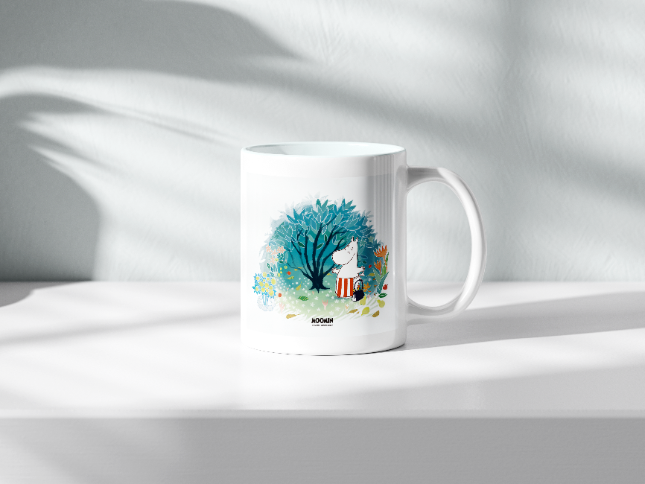
活動日期 | 2025-10-18至2025-10-19
活動名稱 | 2025桃園大龍門鱻漫遊嘉年華
※請於綠底(團長)與黃底(團員)處輸入報名資料。 ※紅色標題欄位為必填。 填寫完表單，並回傳給主辦單位，由主辦單位完成登錄作業 ※登錄作業完成後，團長將會收到EMAIL通知，EMAIL當中將會附上連結、帳號、密碼，請團長自行至樂活【2025桃園大龍門鱻漫遊】活動頁面登入系統，檢視並確保資料正確。 ※本表僅供代為輸入資料使用，一概不負驗證責任。 ※禁止隨意修改本表之格式與排版，否則若報名出錯請提供者自行負責。 ※使用此表報名，不保證即時匯入。

加購項目
一日旅平險(18日) | $40/人
一日旅平險(19日) | $40/人
馬克杯 | $250/個
帆布包 | $480/個

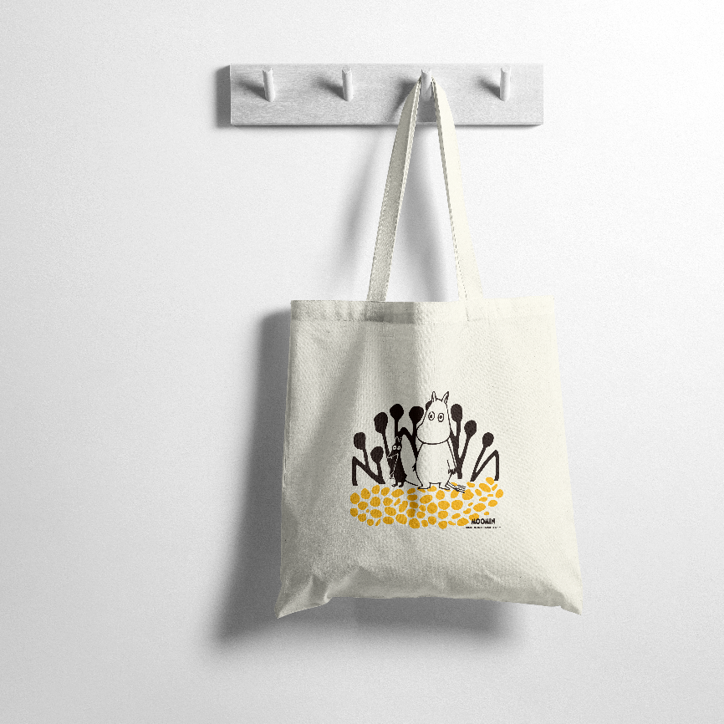
馬克杯示意圖 | 帆布袋示意圖
款式A
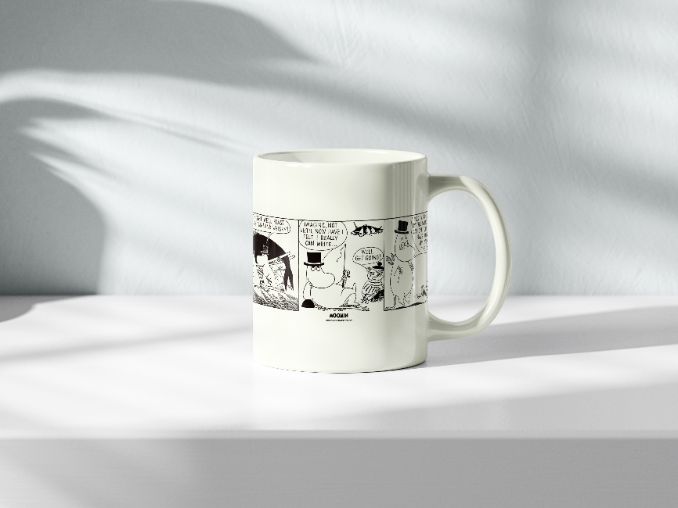

款式B

